Накладная-№3
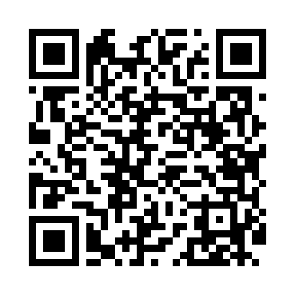
Номер товарно-транспортной накладной: |  |  | Торговый представитель: Kamol aka
Поставщик: Toshkent falcon fly 2 |  |  | Телефон торгового представителя: +998979626299
Дата отгрузки: 02.11.2025 |  |  | Контрагент: Dona zakass
Дата консигнации: |  |  | Адрес:
Доставщик: |  |  | Телефон:
Телефон доставщика:
Время заказа: 02.11.2025 16:05:06
№ | Штрих-код | Название товаров (работ,услуг) | Количество | Количество в кейсе | Цена | Сумма
 |  |  | 42 |  |  | 114.6
1 | 6905621392395 | Металл санчқи DB-92-39 | 17 | 17 шт. | 2.90 | 49.30
2 | 6905621392388 | Металл қошиқ DB-92-38 | 17 | 17 шт. | 2.90 | 49.30
3 | 6905621392401 | Ложка Вилка DB-92-40 | 8 | 8 шт. | 2 | 16
Итого: 114.6$|->UZS: 1,432,500.00

